0526T1
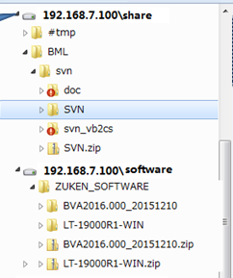
Task. | 树的用法调查
 | 详细： |  | 树
 |  | 1.创建一棵树
 |  | 2.添加树节点
 |  | 3.删除树节点
 |  | 4.设定节点的图标，字体颜色，大小，粗细等样式
 |  | 5.查找指定文字的节点
 |  | 6.展开节点
 |  | 7.取得当前选中节点和选中某个节点
 |  | 8.获取子节点，父节点
 |  | 9.获取某字节点到根节点的路径，如 root\BML\svn\doc
 |  | 10.查找指定路径的节点，如 root\BML\svn\doc
 |  | 11.右键节点弹出子菜单

 | 课题：

0526T2
Task. | 工具栏用法调查 |  | 工具栏
 | 详细：
 |  | 1.创建工具栏
 |  | 2.添加按钮，下拉式菜单按钮，设定按钮图片，文字
 |  | 3.布局按钮位置，例如，靠左，靠右按钮。 | 下拉式菜单
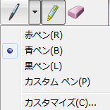
 |  | 4.设定按钮的有无效状态
 |  | 5.各个按钮的动作事件

 | 课题：

0526T3
Task. | ListView用法调查
 | 详细： |  | ListView
 |  | 1.创建ListView
 |  | 2.添加显示项目
 |  | 3.删除显示项目
 |  | 4.设定显示项目的图标
 |  | 5.查找指定文字的项目
 |  | 6.切换项目的详细模式，图标模式
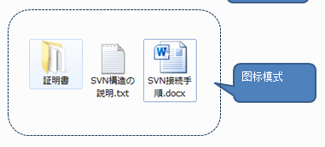
 |  | 7.取得当前选中项目(单个，多个)和选中某个项目
 |  | 8.右键项目弹出子菜单
 |  | 9.项目的排序
 |  | 10.详细模式下，列的显示，隐藏

 | 课题：

